Modelo de dados
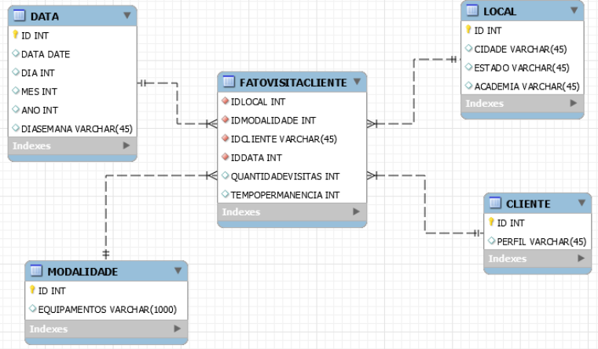

INT | 4 Bytes
Varchar(X) | X Bytes
Date | 8 Bytes

Resolução
Tabela: ﻿Data
Total de bytes por registro: 69
Linhas iniciais consideradas: 100
Linhas incrementais consideradas: 10
Carga inicial: 6.900
Carga incremental: 690
Carga incremental para 6 meses: 4.140
Volume total para 6 meses: 11.040
Carga incremental para 12 meses: 8.280
Volume total para 12 meses: 15.180 Carga incremental para 8 meses: 5.520
Volume total para 8 meses: 12.420
Carga incremental para 10 meses: 6.900
Volume total para 10 meses: 13.800
Tabela: Modalidade
Total de bytes por registro: 1.004
Linhas iniciais consideradas: 100
Linhas incrementais consideradas: 10
Carga inicial: 100.400
Carga incremental: 10.040
Carga incremental para 6 meses: 60.240
Volume total para 6 meses: 160.640
Carga incremental para 12 meses: 120.480
Volume total para 12 meses: 220.880
Carga incremental para 8 meses: 80.320
Volume total para 8 meses: 180.720
Carga incremental para 10 meses: 100.400
Volume total para 10 meses: 200.800
Tabela: Local
Total de bytes por registro: 139
Linhas iniciais consideradas: 100
Linhas incrementais consideradas: 10
Carga inicial: 13.900
Carga incremental: 1.390
Carga incremental para 6 meses: 8.340
Volume total para 6 meses: 22.240
Carga incremental para 12 meses: 16.680
Volume total para 12 meses: 30.580
Carga incremental para 8 meses: 11.120
Volume total para 8 meses: 25.020
Carga incremental para 10 meses: 13.900
Volume total para 10 meses: 27.800

Tabela: FatoVisitaCliente
Total de bytes por registro: 24
Linhas iniciais consideradas: 175.514
Linhas incrementais consideradas: 17.551
Carga inicial: 4.212.336
Carga incremental: 421.224
Carga incremental para 6 meses: 2.527.344
Volume total para 6 meses: 6.739.680
Carga incremental para 12 meses: 5.054.688
Volume total para 12 meses: 9.267.024
Carga incremental para 8 meses: 3.369.792
Volume total para 8 meses: 7.582.128
Carga incremental para 10 meses: 4.212.240
Volume total para 10 meses: 8.424.576
Tabela: Cliente
Total de bytes por registro: 49
Linhas iniciais consideradas: 100
Linhas incrementais consideradas: 10
Carga inicial: 4.900
Carga incremental: 490
Carga incremental para 6 meses: 2.940
Volume total para 6 meses: 7.840
Carga incremental para 12 meses: 5.880
Volume total para 12 meses: 10.780
Carga incremental para 8 meses: 3.920
Volume total para 8 meses: 8.820
Carga incremental para 10 meses: 4.900
Volume total para 10 meses: 9.800
Total de carga inicial: 4.338.436
Total de carga incremental: 433.834
Total de carga incremental para 6 meses: 2.603.004
Total de volume total para 6 meses: 6.941.440
Total de carga incremental para 12 meses: 5.206.008
Total de volume total para 12 meses: 9.544.444
Total de carga incremental para 8 meses: 3.470.672
Total de volume total para 8 meses: 7.809.108
Total de carga incremental para 10 meses: 4.338.340
Total de volume total para 10 meses: 8.676.776

